Sheet2
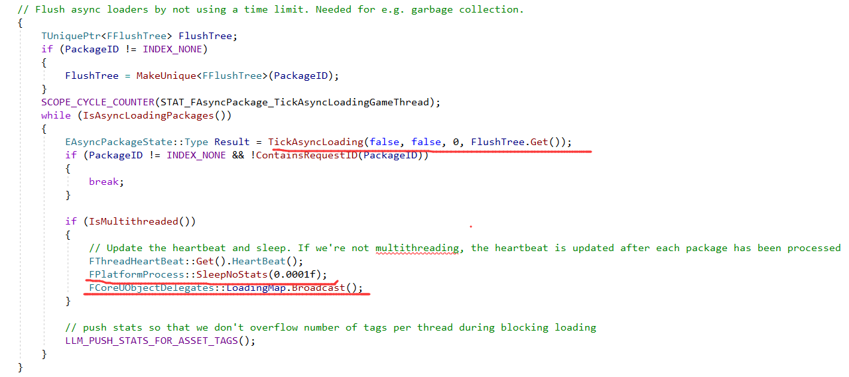
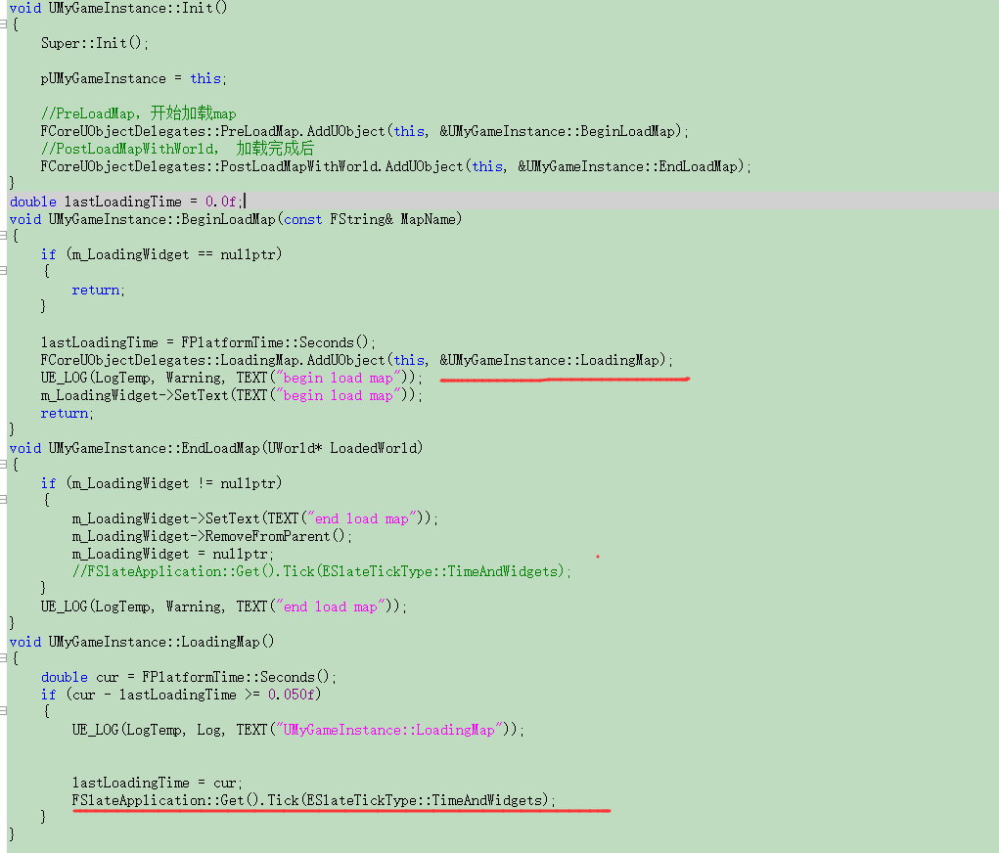
定义

 | bool UEngine::LoadMap( FWorldContext& WorldContext, FURL URL, class UPendingNetGame* Pending, FString& Error )
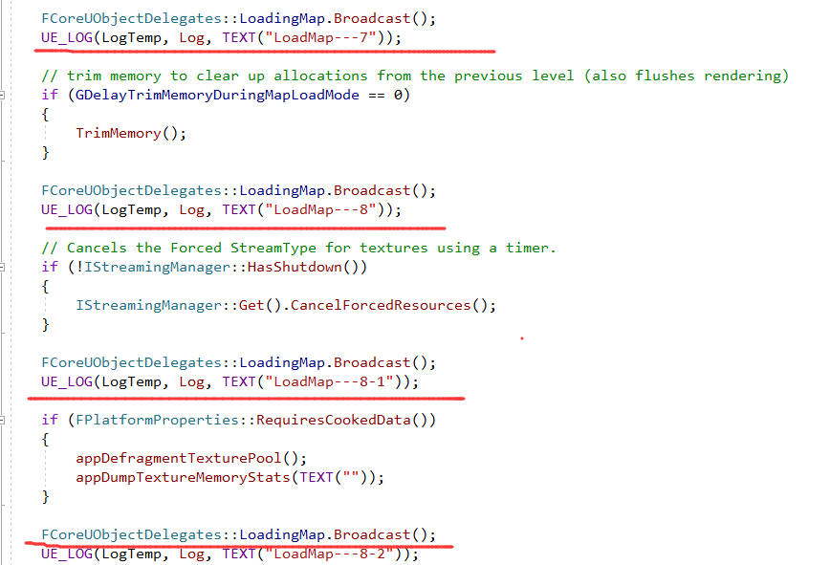

void FlushAsyncLoading(int32 PackageID /* = INDEX_NONE */)
 | GPackageLoader->FlushLoading(PackageID);
void FAsyncLoadingThread::FlushLoading(int32 PackageID)

